PROPUESTAS
 |  | INVESTIGACIÓN E INNOVACIÓN
 |  | PRESENTACION DE PROPUESTAS DE CTeI

 |  | CÓDIGO: FO-IV-01 | VERSIÓN: 04 | VIGENCIA: septiembre 12 de 2023 | PÁGINA: 01 DE 01

La estructura propuesta se basa en la metodología de marco lógico con elementos de la Metodología General Ajustada (MGA) para proyectos de inversión pública, (Documento guía del módulo de capacitación en teoría de proyectos, Departamento Nacional de Planeación, https://www.dnp.gov.co/NuevaMGA/Paginas/Ayuda-de-la-MGA.aspx).
INFORMACIÓN GENERAL DEL PROYECTO |  |  | RECOMENDACIONES
1 | Título del proyecto: (*) max. 20 palabras. | Debe corresponder al contenido del proyecto y responder a los siguientes interrogantes: ¿Qué?, ¿Cómo?, ¿Cuándo?, ¿Dónde?, ¿Con quién? Tiene que estar escrito de manera breve y concisa. Un buen título describe con exactitud y usando el menor número posible de palabras el tema central del proyecto.
2 | Resumen del proyecto | Información necesaria para darle al lector una idea precisa de la pertinencia y calidad proyecto. Explique en qué consiste el problema o necesidad, cómo cree que lo resolverá, cuáles son las razones que justifican su ejecución y las herramientas que se utilizarán en el desarrollo del proyecto. (Máximo 800 caracteres)
3 | Área de Conocimiento No. 1 | Las áreas de conocimiento son ocho: a) Agronomía, Veterinaria y afines, b) Bellas Artes, c) Ciencias de la Educación, d) Ciencias de la Salud, e) Ciencias Sociales y Humanas, f) Economía, Administración, Contaduría y afines, g) Ingeniería, Arquitectura, Urbanismo y afines, y h) Matemáticas y Ciencia Naturales.
4 | Sub-Área de Conocimiento No. 2
5 | Sector económico en el que se aplicarían los resultados del proyecto principalmente
6 | Tiempo de ejecución del proyecto en meses (*)
7 | Fecha de inicio: (*) DD/MM/AAAA
8 | Fecha de cierre: (*) DD/MM/AAAA
9 | Investigador principal de proyecto | Nombre completo (Acorde a la relacionado en el cuadro de talento humano)
10 | Facultad/Programa | Nombre de la facultad o el programa ácademico quien presenta el proyecto
11 | Grupo de investigación No. 1 | Colocar nombre y el link de grupo de investigación principal del proyecto (Solo si aplica)
12 | Grupo de investigación No. 2 | Colocar nombre y el link de grupo de investigación principal del proyecto (Solo si aplica)
13 | Semilleros de Investigación | Nombre de los semilleros que hacen parte del proyecto
14 | Link de video del proyecto | Formato pitch, que exprese brevemente el proyecto: qué, quien, cuando, como, para qué, donde.. Se prioriza el contenido.
CONTEXTO DEL PROYECTO |  |  | OBSERVACIONES
15 | Antecedentes del proyecto, debe incluir mínimo 6 referencias bibliográficas citando al menos 2 productos CORHUILA | Debe plasmar los antecedentes investigativos a nivel internacional, nacional y local- se recomienda la búsqueda de dichas investigaciones en bases de datos, podrá relacionar constructos teóricos orientados el área de investigación.
16 | Si el proyecto corresponde a la continuidad de proyectos CORHUILA de años anteriores, enlistar proyectos ejecutados en años anteriores relacionados con este proyecto | Especificar el título, año de ejecución, Acuerdo por consejo academico, productos y resultados sobresalientes de cada proyecto. Máximo 2500 caracteres.
17 | Planteamiento del problema | Describa la realidad objeto de estudio partiendo de lo general a lo específico (a nivel mundial, a nivel nacional, a nivel regional); explique la situación actual; indique los elementos o situaciones relacionadas con el problema; aporte datos estadísticos y cifras confiables; destaque la relevancia del problema. (Máximo 40000 caracteres). Nota: La información debe ser de fuentes primarias, ejemplo: Secretarías, DANE, Artículos científicos, entre otros, y citarla utilizando normas APA séptima edición. Evite adjetivos que impliquen juicios de valor tales como: bueno, malo, mejor, peor.
18 | Árbol de problema | 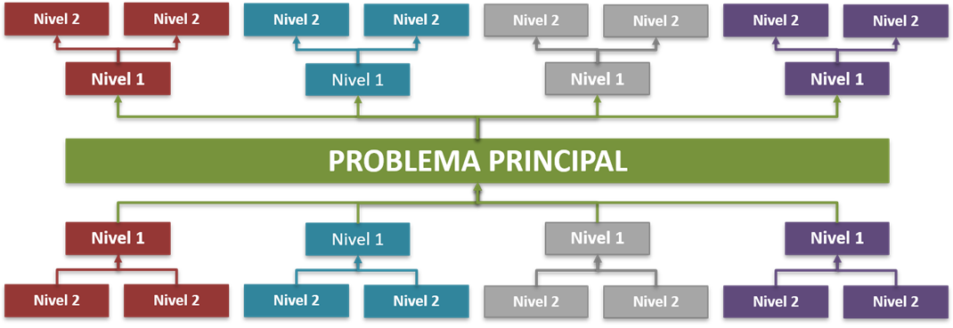 Ingrese el árbol del problema con mínimo tres causas directas e indirectos, con efectos directos e indierectos (Formato jpg). Se recomienda herramientas como miro o lucidchart para realizar mapas
19 | Pregunta de investigación | Se debe plantear el problema en forma de pregunta donde se define exactamente ¿cuál es el problema para resolver, investigar o intervenir? La pregunta debe cumplir las siguientes condiciones: Debe guardar una estrecha correspondencia con el título del proyecto. Evitar adjetivos que impliquen juicios de valor tales como: bueno, malo, mejor, peor. La pregunta no debe dar origen a respuestas tales como si o no. De ser así, debe ser reformulada.
20 | Justificación del proyecto | Describa la solución del problema, por lo que se debe responder a lo siguiente: ¿Cómo se relaciona el proyecto con las prioridades de la región y del país? ¿Qué resultados se lograrán? ¿Cuál es la finalidad con los resultados esperados? ¿Cómo se socializarán los resultados? ¿Cómo se utilizarán los resultados y quiénes serán los beneficiarios? La justificación debe brindar un argumento convincente de los resultados del proyecto generado y de su aplicabilidad. Nota: La información debe ser de fuentes primarias, ejemplo: Secretarías, DANE, Artículos científicos, entre otros, y citarla utilizando normas APA vigente. Evite adjetivos que impliquen juicios de valor tales como: bueno, malo, mejor, peor.
OBJETIVOS |  |  | OBSERVACIONES
21 | Objetivo General: | Establece qué pretende alcanzar el proyecto. Se inicia con un verbo en modo infinitivo (terminados en -ar,-er-ir). El objetivo general debe expresar el fin concreto del proyecto en correspondencia directa con la pregunta de la formulación del problema, el cual debe ser medible y evaluable. Responde al ¿Qué?, ¿Cómo? y el ¿Para qué? Nota: ver verbos utilizados en la taxonomía de Bloom
22 | Objetivo específico 1: | Deben ser concretos, medibles y evaluables. Son las metas que se pretenden lograr en cada etapa del proceso de realización del proyecto y presentados en secuencia lógica para alcanzar el objetivo general. No debe confundirse con las actividades. Nota: ver verbos utilizados en la taxonomía de Bloom
23 | Objetivo específico 2:
24 | Objetivo específico 3:
25 | Objetivo específico 4:
26 | Árbol de objetivos | 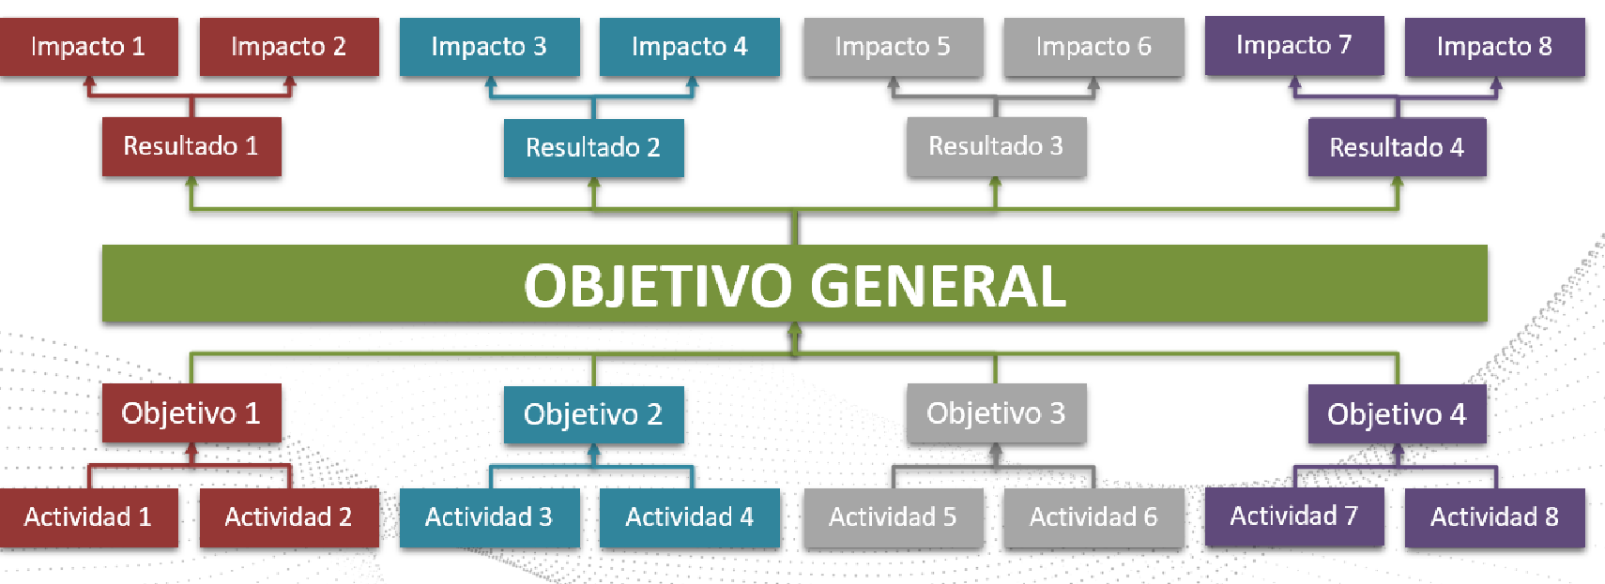 Ingrese el árbol de los objetivos con minimo tres causas con el objetivo central, resultados e impactos (Formato jpg). Se recomienda herramientas como miro o lucidchart para realizar mapas
METODOLOGÍA DEL PROYECTO |  |  | OBSERVACIONES
27 | Área de estudio | Describa, donde se realizará la investigación, que población será beneficiada ( Número de beneficiados, Número de actores involucrados)
28 | Tipo de investigación | Describa el enfoque de investigación acorde al paradigma de investigación y el tipo de investigación
29 | Metodología del Objetivo Especifico No.1: | Exponer en forma organizada y de manera secuencial, el desarrollo del proyecto teniendo en cuenta el ciclo P-H-V-A “Planificar – Hacer – Verificar - Actuar” para alcanzar el objetivo general y cada uno de los objetivos específicos. Seleccione adecuadamente los instrumentos de recolección de datos y citarlos respectivamente.
30 | Metodología del Objetivo Especifico No.2: | Exponer en forma organizada y de manera secuencial, el desarrollo del proyecto teniendo en cuenta el ciclo P-H-V-A “Planificar – Hacer – Verificar - Actuar” para alcanzar el objetivo general y cada uno de los objetivos específicos. Seleccione adecuadamente los instrumentos de recolección de datos y citarlos respectivamente.
31 | Metodología del Objetivo Especifico No.3: | Exponer en forma organizada y de manera secuencial, el desarrollo del proyecto teniendo en cuenta el ciclo P-H-V-A “Planificar – Hacer – Verificar - Actuar” para alcanzar el objetivo general y cada uno de los objetivos específicos. Seleccione adecuadamente los instrumentos de recolección de datos y citarlos respectivamente.
32 | Metodología del Objetivo Especifico No.4: | Exponer en forma organizada y de manera secuencial, el desarrollo del proyecto teniendo en cuenta el ciclo P-H-V-A “Planificar – Hacer – Verificar - Actuar” para alcanzar el objetivo general y cada uno de los objetivos específicos. Seleccione adecuadamente los instrumentos de recolección de datos y citarlos respectivamente.
33 | Análisis de resultados | Aplique una prueba estadística
IMPACTO DEL PROYECTO |  |  | OBSERVACIONES
34 | Impacto en el sector productivo | Máximo 10000 caracteres
35 | Impacto ambiental | Máximo 10000 caracteres
36 | Impacto social | Máximo 10000 caracteres
37 | Impacto tecnológico | Máximo 10000 caracteres
38 | Impacto a la institución | Máximo 10000 caracteres
39 | Número de municipios beneficiados
40 | Nombre de los municipios beneficiados y descripción del beneficio
ANEXOS |  |  | OBSERVACIONES
41 | Anexo 1. Plan operativo de trabajo de actividades. Código: FO-IV-15.
42 | Anexo 2. Carta de aval para la presentación de propuesta del consejo de facultad y/o programa académico | Las propuestas de convocatoria interna y proyectos externos, deberán presentar la carta de aval del consejo de la facultad y en el caso de semilleros de investigación, la carta de aval será presentada por el director del programa académico.
43 | Anexo 3. Carta de intención o acta que soporta el trabajo articulado con entidades externas | En el caso de convocatoria interna deberán ser presentadas desde la radicacion de propuesta.
44 | Anexo 4. Estudio de mercado maquinaria y equipos (diligenciar análisis de mercado y justificación). | Deberán ser presentados en proyecto externos e internos , al momento de acta de inicio
45 | Anexo 5. Fichas técnicas para maquinaria y equipos. | Deberán ser presentados en proyecto externos e internos, al momento de acta de inicio
46 | Anexo 6. Acta de propiedad intelectual | Acta de acuerdo de propiedad intelectual firmada por los participantes, al momento de acta de inicio
47 | Anexo 7. Acuerdo de confidencialidad y/o compromiso | Acta firmada por los participantes del proyecto,al momento de acta de inicio
48 | Anexo 7. Acta de ética y bioética | En caso de que el investigador principal considere que el proyecto no requiere aval de un comité de ética o de bioética, se debe declarar lo siguiente: “Informo al Corporación Universitaria el Huila que el (proyecto), presentado, no requiere del aval de un Comité de Ética o Bioética dado que i) No se utilizará ningún recurso vivo, agentes o muestras biológicas, ii) Datos personales, entrevistas o encuestas, iii) No representa ningún riesgo sobre la vida, el ambiente o los derechos humanos”.
FIN DE DOCUMENTO |  |  | OBSERVACIONES
49 | BIBLIOGRAFÍA, según las normas APA (*) | Uso de normas APA Vigente o IEEE

CORPORACIÓN UNIVERSITARIA DEL HUILA CORHUILA, INSTITUCIÓN UNIVERSITARIA VIGILADA MINEDUCACIÓN Personería Jurídica Res. Ministerio de Educación No. 21000 de Diciembre 22 de 1989

